Overseas(新)
■ 해외부임자 수당 |  |  |  |  |  |  |  |  |  |  |  |  |  |  |  |  |  |  |  |  |  |  |  |  |  |  |  | H7
 |  |  |  |  |  |  |  |  |  |  |  |  |  |  |  |  |  |  |  |  |  |  |  |  |  | 2027 | G3 | 미국(단신) | 164,782,728 | 13,731,894 | 1,200,000 | 871,000 | 2,292,000 | 9,368,894
 |  |  |  |  |  |  |  |  |  |  |  |  |  |  |  |  |  |  |  |  |  |  |  |  |  | 2027 | G3 | 미국(가족) | 150,382,728 | 12,531,894 | - | 871,000 | 2,292,000 | 9,368,894
 |  |  |  |  |  |  |  |  |  |  |  |  |  |  |  |  |  |  |  |  |  |  |  |  | (단위 : 천원/月) | 2028 | G3 | 미국(단신) | 172,862,808 | 14,405,234 | 1,200,000 | 871,000 | 2,436,000 | 9,898,234
구분 |  | 가산수당 (천원단위 절상) |  | 단신부임수당 |  | 위험 수당 (이라크) | 해외지원수당 |  |  |  |  |  |  |  |  |  |  |  |  |  |  |  |  |  |  | 2028 | G3 | 미국(가족) | 158,462,808 | 13,205,234 | - | 871,000 | 2,436,000 | 9,898,234
 |  | 해외 |  | 2년 미만 | 2년 이상 |  | 현장 |  |  |  |  |  |  |  |  |  | 지사
 |  | 현장 | 지사 |  |  |  | H1 | H2 | H3 | H4 | H5 | H6 | H7 | H8 | H9 | H10 | G1 | G2 | G3 | G4 | G5 | G6 | G7 | G8 | G9
임원 | 전무 | - | - | 1,200 | 1,400 | 3,648 | 5,432 | 4,826 | 4,341 | 4,124 | 3,852 | 3,594 | 3,378 | 2,998 | 2,917 | 2,843 | 4,332 | 3,726 | 3,241 | 2,852 | 2,594 | 2,378 | 2,198 | 2,117 | 2,043
 | 상무A
 | 상무B |  |  |  |  |  | 5,132 | 4,526 | 4,041 | 3,824 | 3,552 | 3,294 | 3,078 | 2,698 | 2,617 | 2,543 | 4,032 | 3,426 | 2,941 | 2,552 | 2,294 | 2,078 | 1,898 | 1,817 | 1,743
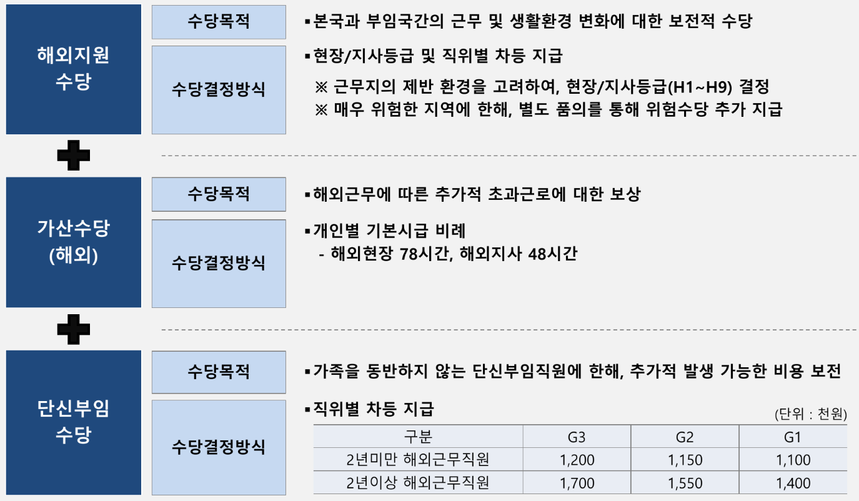
 | 상무C
일반직 | G3(舊부장) | 시급*78 | 시급*48 | 1,200 | 1,700 | 3,318 | 3,011 | 2,405 | 1,920 | 1,560 | 1,431 | 1,173 | 957 | 577 | 496 | 421 | 2,759 | 2,153 | 1,668 | 1,279 | 1,021 | 805 | 625 | 544 | 469
 | G3(부대/차장) |  |  |  |  |  | 2,765 | 2,208 | 1,763 | 1,560 | 1,306 | 1,069 | 871 | 506 | 431 | 363 | 2,444 | 1,887 | 1,442 | 1,085 | 848 | 650 | 485 | 410 | 342
 | G2(과장) |  |  | 1,150 | 1,550 | 2,934 | 2,211 | 1,783 | 1,439 | 1,273 | 1,065 | 882 | 729 | 402 | 345 | 292 | 1,711 | 1,283 | 939 | 665 | 482 | 329 | 202 | 145 | 123
 | G1(대리/4사) |  |  | 1,100 | 1,400 | 2,549 | 1,948 | 1,584 | 1,293 | 1,145 | 960 | 804 | 675 | 367 | 318 | 273 | 1,358 | 994 | 703 | 470 | 314 | 185 | 100 | 100 | 100
 | G1A(5사) |  |  |  |  | 1,626 | 1,282 | 1,083 | 923 | 822 | 695 | 610 | 539 | 280 | 254 | 229 | 476 | 277 | 117 | 100 | 100 | 100
 | G1B(6사)
PJT | P9 | 시급*78 | 시급*48 | 1,200 | 1,700 | 3,318 | 3,011 | 2,405 | 1,920 | 1,560 | 1,431 | 1,173 | 957 | 577 | 496 | 421 | 2,759 | 2,153 | 1,668 | 1,279 | 1,021 | 805 | 625 | 544 | 469
 | P8 |  |  |  |  |  | 2,765 | 2,208 | 1,763 | 1,560 | 1,306 | 1,069 | 871 | 506 | 431 | 363 | 2,444 | 1,887 | 1,442 | 1,085 | 848 | 650 | 485 | 410 | 342
 | P7 |  |  |  |  |  | 2,519 | 2,016 | 1,614 | 1,426 | 1,192 | 978 | 799 | 450 | 383 | 321 | 2,122 | 1,619 | 1,217 | 895 | 681 | 502 | 353 | 286 | 224
 | P6 |  |  | 1,150 | 1,550 | 2,934 | 2,211 | 1,783 | 1,439 | 1,273 | 1,065 | 882 | 729 | 402 | 345 | 292 | 1,711 | 1,283 | 939 | 665 | 482 | 329 | 202 | 145 | 123
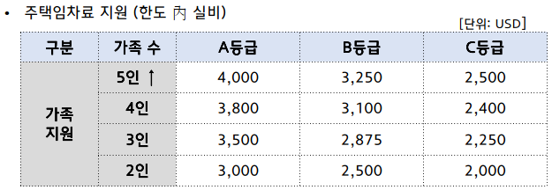
 | P5 |  |  | 1,100 | 1,400 | 2,549 | 1,948 | 1,584 | 1,293 | 1,145 | 960 | 804 | 675 | 367 | 318 | 273 | 1,358 | 994 | 703 | 470 | 314 | 185 | 100 | 100 | 100
 | P4 |  |  |  |  |  | 1,615 | 1,332 | 1,105 | 980 | 824 | 703 | 602 | 318 | 280 | 245 | 917 | 634 | 407 | 226 | 105 | 100
 | P1,2,3 |  |  |  |  | 1,626 | 1,282 | 1,083 | 923 | 822 | 695 | 610 | 539 | 280 | 254 | 229 | 476 | 277 | 117 | 100 | 100

안전 | 안전G3(부대/차장) | 시급*78 | 시급*48 | 1,200 | 1,700 | 3,318 | 1,763 | 1,426 | 1,157 | 1,017 | 841 | 697 | 578 | 278 | 233 | 191 | - | - | - | - | - | - | - | - | -
 | 안전G2(과장) |  |  | 1,150 | 1,550 | 2,934 | 1,471 | 1,208 | 997 | 878 | 729 | 616 | 527 | 235 | 194 | 155
 | 안전G1(대리/4사) |  |  | 1,100 | 1,400 | 2,549 | 1,407 | 1,175 | 990 | 866 | 712 | 612 | 509 | 220 | 180 | 143
 | 안전G1A(5사) |  |  |  |  | 1,626 | 1,028 | 887 | 774 | 691 | 587 | 528 | 407 | 169 | 145 | 121
 | 안전G1B(6사)
전문안전 | P9(안전) | 시급*78 | 시급*48 | 1,200 | 1,700 | 3,318 | 1,982 | 1,605 | 1,305 | 1,017 | 963 | 803 | 671 | 359 | 309 | 262 | - | - | - | - | - | - | - | - | -
 | P8(안전) |  |  |  |  |  | 1,763 | 1,426 | 1,157 | 1,017 | 841 | 697 | 578 | 278 | 233 | 191
 | P7(안전) |  |  |  |  |  | 1,578 | 1,277 | 1,037 | 907 | 745 | 655 | 544 | 249 | 207 | 167
 | P6(안전) |  |  | 1,150 | 1,550 | 2,934 | 1,471 | 1,208 | 997 | 878 | 729 | 616 | 527 | 235 | 194 | 155
 | P5(안전) |  |  | 1,100 | 1,400 | 2,549 | 1,407 | 1,175 | 990 | 866 | 712 | 612 | 509 | 220 | 180 | 143
 | P4(안전) |  |  |  |  |  | 1,295 | 1,090 | 926 | 823 | 695 | 608 | 454 | 191 | 159 | 129
 | P1,2,3(안전) |  |  |  |  | 1,626 | 1,028 | 887 | 774 | 691 | 587 | 528 | 407 | 169 | 145 | 121

